記載例
該当しない方を削除
選任前研修受講申込書（記載例）
座席 番号 | ふりがな | 名前 | 修了証番号 | 生年月日 | 事業者名 | 営業所名 | 電話番号 | 受講日 | 業種 | 車両数
 | うんゆ たろう | 運輸 太郎 |  | 1984-03-29 | ○○運輸株式会社 | 宮城営業所 | 022-235-2517 | 2021-08-11 | 事業用 | バス ３０ 台
 | うんゆ はなこ | 運輸 花子 |  | 1995-04-02 | ○○運輸株式会社 | 宮城営業所 | 022-235-2517 | 2021-08-11
「1984/3/29」（西暦半角）、または「昭和59年3月29日」と入力
 |  |  |  |  |  |  |  | 2021-08-11
全角ひらがなで
入力
「座席番号」及び「終了証番号」は、
支局管理用ですので記入不要
日中、繋がる番号を入力
 |  |  |  |  |  |  |  | 2021-08-11
 |  |  |  |  |  |  |  | 2021-08-11
 |  |  |  |  |  |  |  | 2021-08-11
 |  |  |  |  |  |  |  | 2021-08-11

台数を入力

 |  |  |  |  |  |  |  |  | 0

注意事項等
令和3年度整備管理者選任前研修の注意事項等

１．会場
 | ポリテクセンター宮城 ３階 多目的ホール
 | 多賀城市明月２－２－１
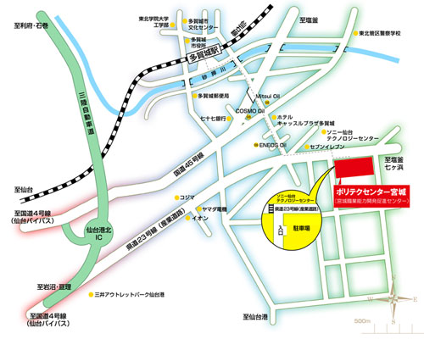
●公共交通機関でお越しの方
ＪＲ仙石線多賀城駅下車 徒歩15分 仙台駅から多賀城駅まで 普通20分） ●お車でお越しの方 仙台港北ICより 車で約10分

 | ・件名に日付、午前と午後の別、研修名の記入をお願いいたします。 例：【R2.10.26AM】整備管理者選任後研修の申込について ※同一会社内等で、受講をAMとPMに分ける場合は、それぞれ（AMの方、PMの方）を取りまとめの上、メールを分けて送信お願いいたします。

 | 乗用車用の駐車スペース駐車となっておりますので、大型・中型車での来場は厳禁とします。（駐車場への入場をお断りします）。

 | 駐車場使用許可証を受講申込時のメールアドレスへ送付します。研修当日は駐車場許可証をプリントアウトの上、当該駐車場使用許可証をダッシュボードの上に配置すると共に、指定の駐車場所範囲（１～７２番、８３～９０番、１０１番～１０８番）に停めて頂きますようお願いします。

 | 下記の受付開始時刻（午後１３：２５）より前に駐車場に入庫しないでください。また、研修終了後は速やかに駐車場から出庫してください。

２．研修日時
 | 令和３年８月１１日（水） １４：１５～１６：４５（受付 １３：２５～）

３．受講申し込み、受講料について
 | 申込締切日は、令和３年７月２７日（火） ※定員に達し次第、申込を締め切ります。 会場の都合上、申し込みのない方は受講できません。必ず受講申し込みをしてください。受講料は無料です。

４．当日持ってくるもの
 | 支局からの受講可能通知メールをプリントアウトしたもの
 | 運転免許証（公的機関の発行した写真付き身分証明書）
 | 筆記用具等
 | ※会場は座席指定となります。後ろの席になる可能性もありますので、視力の低い方は眼鏡等忘れないようにしてください。

